Flujo de caja
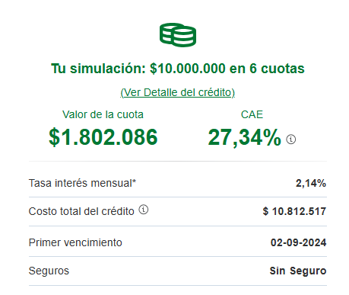
Flujo de caja |  |  |  |  |  | ANTECEDENTES
Ingresos | Mes 1 | Mes 2 | Mes 3 | Mes 4 | Total | Precio Proyecto | 30,000,000
Inversión | 10,000,000 |  |  |  |  | Costo | 17,696,509
Saldo Anterior |  | 8,113,600 | 19,662,881 | 16,322,314 |  | Ganancia | 12,303,491
Pago de cliente |  | 15,000,000 |  | 15,000,000 | 30,000,000 | Tasa Interes Mensual | 2.14
 |  |  |  |  |  | Prestamo a Solicitar | 10,000,000
Total Ingresos | 10,000,000 | 23,113,600 | 19,662,881 | 31,322,314 | 30,000,000 | FINANCIERO
Egresos |  |  |  |  |  | Tasa Descuento | 8%
Licencias | 187,305 |  |  |  | 187,305
Oficina | 21,000 | 21,000 | 21,000 | 21,000 | 84,000 | INVERSION | -10,000,000
Sueldos | 1,178,095 | 1,127,633 | 1,017,481 | 1,289,478 | 4,612,687 | Mes 1 | 8,113,600
Imprevistos | 500,000 | 500,000 | 500,000 | 500,000 | 2,000,000 | Mes 2 | 19,662,881
Amortización Crédito |  | 1,802,086 | 1,802,086 | 7,208,345 | 10,812,517 | Mes 3 | 16,322,314
 |  |  |  |  |  | Mes 4 | 22,303,491
Total Egresos | 1,886,400 | 3,450,719 | 3,340,567 | 9,018,823 | 17,696,509
Flujo | 8,113,600 | 19,662,881 | 16,322,314 | 22,303,491 | 12,303,491 | VAN | 43,721,255
 |  |  |  |  |  | TIR | 122.62%
 |  |  |  |  |  | ROI | 177%
CONCLUSIONES
VAN | Un VAN de $43,721,255 muestra que el proyecto genera un valor positivo significativo, indicando que es rentable y supera el costo del capital.
TIR | Con una TIR de 122.62%, el proyecto ofrece un rendimiento elevado, superando ampliamente las tasas de retorno promedio, lo que lo hace financieramente atractivo.
ROI | Un ROI de 177% indica que por cada unidad de inversión, se obtiene un retorno de $1.77, lo que refleja una excelente rentabilidad del proyecto.

